Portada
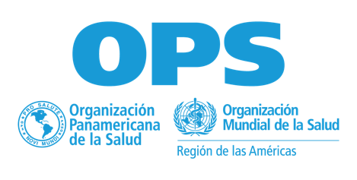 Semana de Vacunación en las Américas 2025 26 de abril al 03 de mayo
Anexo 1. Herramienta del Plan Nacional
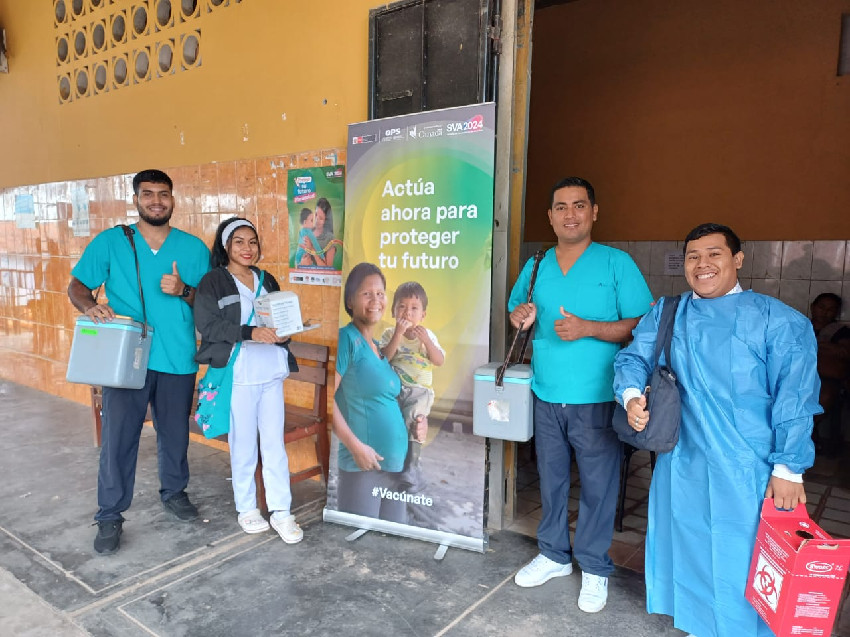

País | Antigua y Barbuda
Nombre(s) de las personas que llenan esta plantilla
Correo(s) electrónico(s) de las personas que llenan esta plantilla

 | https://www.paho.org/sva

 | @OPS/OMS

Otros objetivos
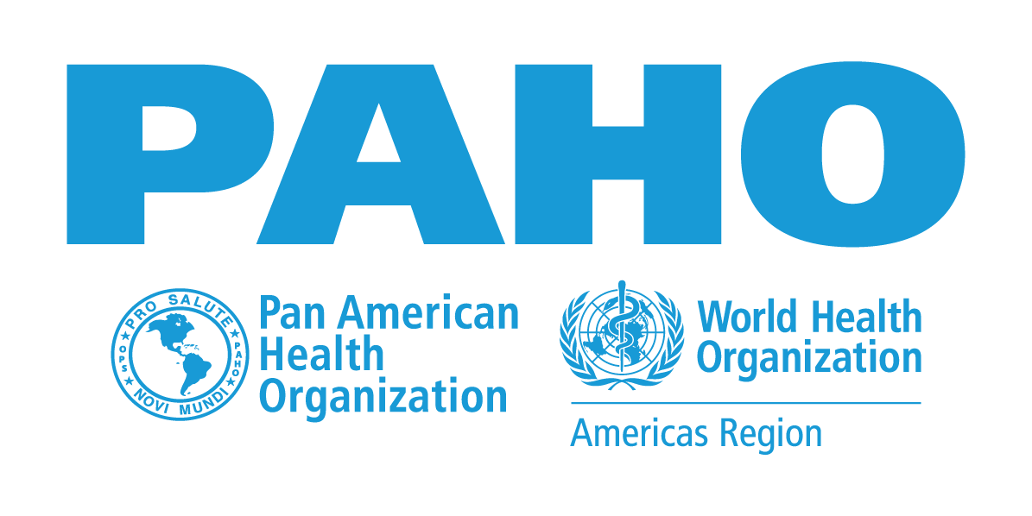 Semana de Vacunación en las Américas 2025 26 de abril al 03 de mayo
Anexo 1 - Herramienta - Plan Nacional
La SVA 2025 seguirá promoviendo actividades de comunicación, integración y evaluación durante la semana.

Actividades de comunicación
¿Desarrollará su país una campaña de comunicación para SVA 2025? | Sí | No
 | X

¿Qué eslogan utilizará su país?

Describa algunas de las actividades que se incluirán en la campaña de comunicación. | Actividad Lanzamiento

Actividades integradas
¿Realizará su país actividades integradas durante el SVA 2025? | Sí | No

Describa algunas de las actividades que se integrarán en SVA 2025

Actividades de evaluación
¿Realizará su país actividades de evaluación durante la SVA 2025? | Sí | No

Describa algunas de las actividades de evaluación que tendrán lugar durante la SVA 2025

